Sheet1
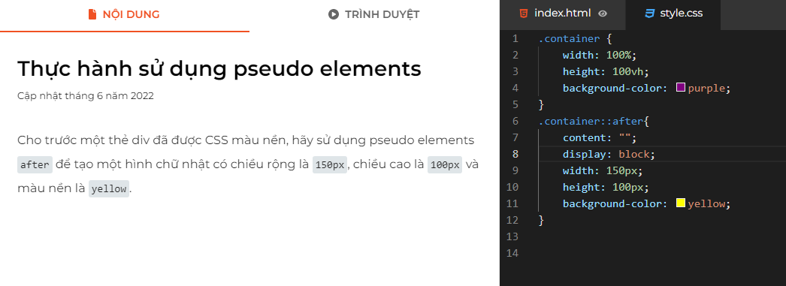
CSS in HTML
1. Internal | có cặp thẻ nằm trong chính file html
2. External | là CSS nằm ngoài file css riêng được gọi vào trong html
3. Inline | là CSS nằm ngay trong 1 thẻ

Trong CSS, CSS selectors là các cách chúng ta sử dụng để chọn ra các phần tử (elements) mà chúng ta muốn “style” cho chúng. Có 2 CSS selectors thân thuộc với chúng ta nhất là id và class.
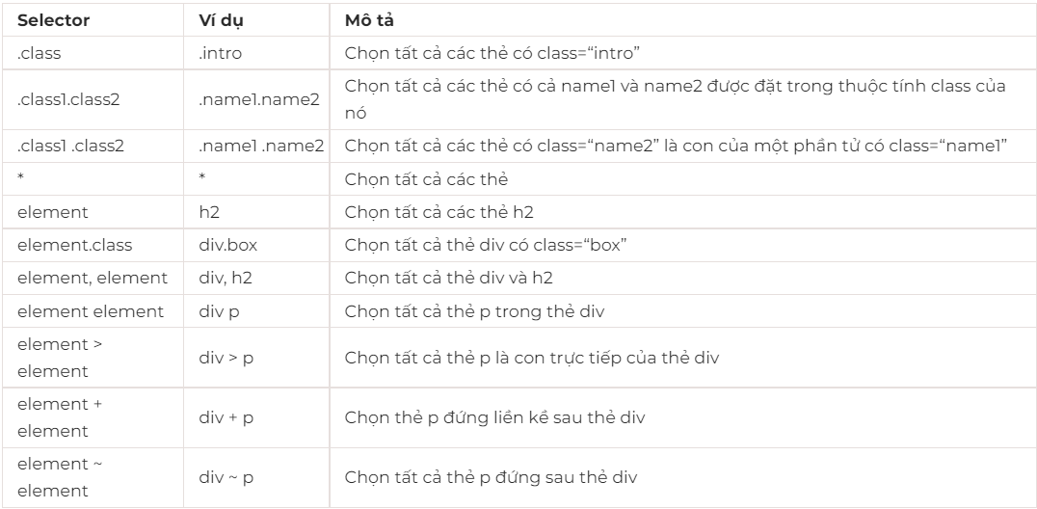

Độ ưu tiên trong CSS
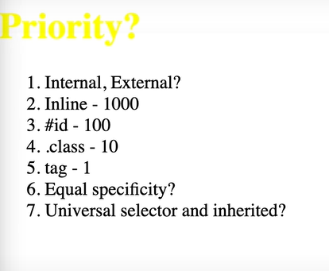

Sử dụng :root để css cho những cái chung
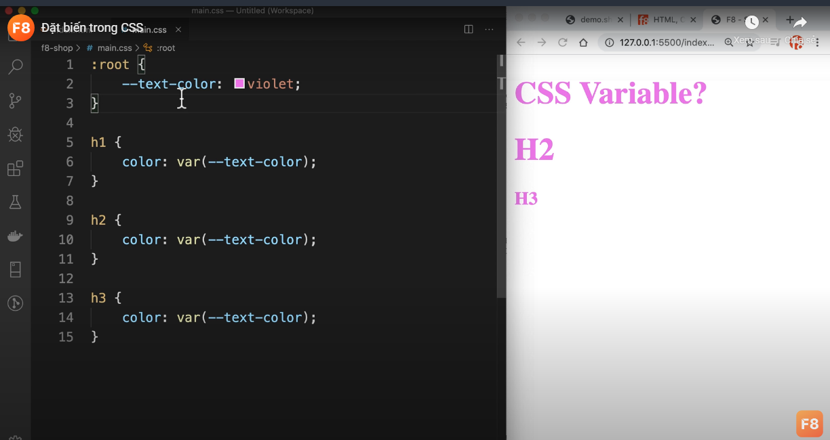

Cách reset margin mặc định của website
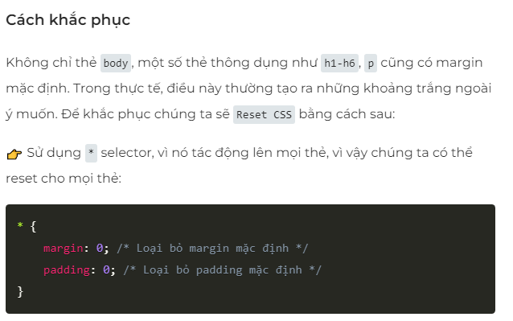

Sử dụng after, before thì phải có content và display

